Exerc9
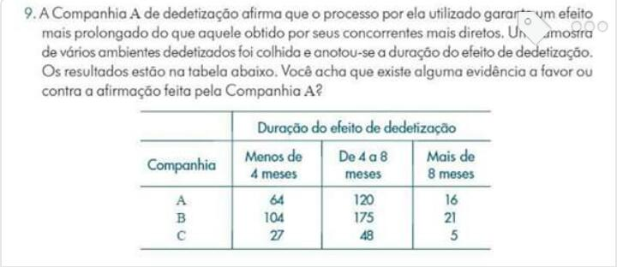

 | Duralçao do Efeito da Dedetização
Companhia | < 4 meses | 4 a 8 meses | > 8 meses | Total
A | 64 | 120 | 16 | 200
B | 104 | 175 | 21 | 300
C | 27 | 48 | 5 | 80
Total | 195 | 343 | 42 | 580

Frequencias Relativas Observadas
 | 32% | 60% | 8% | 100%
 | 35% | 58% | 7% | 100%
 | 34% | 60% | 6% | 100%

Frequencias Relativas Esperadas
A | 0.33620689655 | 0.59137931034 | 0.072413793103
B | 0.33620689655 | 0.59137931034 | 0.072413793103
C | 0.33620689655 | 0.59137931034 | 0.072413793103

Valores Esperados | 67.24137931 | 118.27586207 | 14.482758621
 | 100.86206897 | 177.4137931 | 21.724137931
 | 26.896551724 | 47.310344828 | 5.7931034483

Desvios Relativos | 0.15625110522 | 0.025133205992 | 0.15894909688
 | 0.097624521073 | 0.032840722496 | 0.024137931034
 | 0.00039787798408 | 0.010053282397 | 0.10857963875

X2 | 0.61396738182
C | 0.032518380612
T | 0.01626779373

Exerc28a
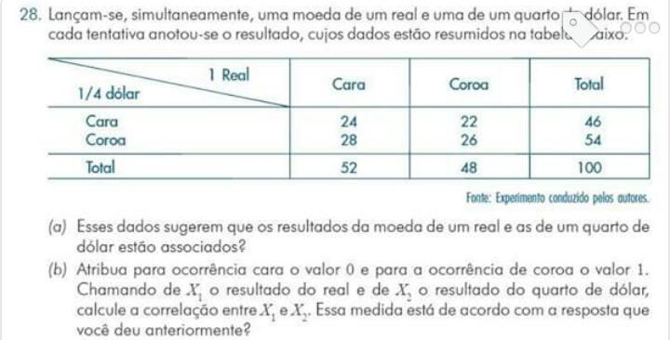

a) |  | Cara | Coroa | Total
 | Cara | 24 | 22 | 46
 | Coroa | 28 | 26 | 54
 | Total | 52 | 48 | 100

Valores Esperados |  | Cara | Coroa
 | Cara | 25 | 25
 | Coroa | 25 | 25

Desvios Relativos
 |  | 0.04 | 0.36
 |  | 0.36 | 0.04

X2 | 0.8
C | 0.089087080637

